상품제안서
PON 큐브 가습기 PH-5000 | 상품코드: S01043

 |  |  |  |  |  |  | 02-713-8555 | www.synergygift.co.kr
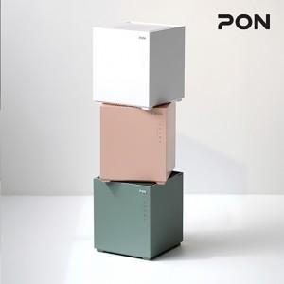

【상세/제작정보】 | 자연증발 가습방식의 청정한 가습효과와 워터필터로 먼지를 한번 더 걸러 청정효과!

【인쇄/포장옵션】 | / 포장지포장

【공급단가】 | 수량 | 10~ | 30~ | 50~ | 100~ | 500~
*VAT별도 | 단가 | 110,820원 | 106,710원 | 102,610원 | 98,500원 | 96,040원

【상품 URL】 | https://www.synergygift.co.kr:443/src/goods_detail.php?gdno=15493

